1.1
voltar à página inicial |  |  |  | 1 - CLAREZA DO CONTEÚDO
 | S | N | NA
 | x |  |  | 1.1 O sítio Web apresenta um resumo breve do seu propósito, visível sem se fazer scroll
 |  |  |  | Num primeiro vislumbre do sítio Web deve ser visível uma breve definição do seu propósito que dê a indicação ao utilizador de que sítio Web se trata e quais são as tarefas que se podem levar a efeito.

 | Listagem de evidências
 |  |  |  |  | Notas:
 | Imagem 1 |  |  |  | Imagem 1 - Homepage do website do SNS 24 - https://www.sns24.gov.pt/ - com um menu que indica ao utilizador o que pode levar a efeito (serviços, avaliar sintomas, info saúde e canais SNS 24)

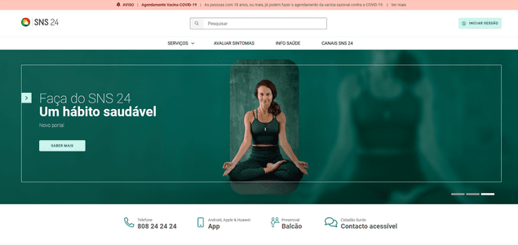

1.2
voltar à página inicial |  |  |  | 1 - CLAREZA DO CONTEÚDO
 | S | N | NA
 | x |  |  | 1.2 Os termos mais complexos têm uma definição agregada
 |  |  |  | Quando são usados termos complexos ou técnicos que não sejam de uso corrente, estes devem ter agregada uma definição. Todos os termos definidos desta forma devem fazer parte de um glossário disponível no sítio Web.

 | Listagem de evidências
 |  |  |  |  | Notas:
 | Imagem 2 |  |  |  | Imagem 2 - Definição agregada ao termo "pieira" no Avaliar Sintomas. Todos os termos mais complexos ou técnicos presentes no website contêm uma definição no mesmo texto ou página em que são mencionados

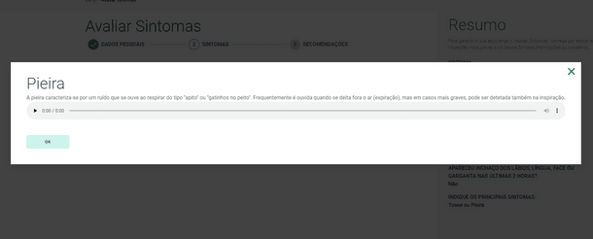

1.3
voltar à página inicial |  |  |  | 1 - CLAREZA DO CONTEÚDO
 | S | N | NA
 | x |  |  | 1.3 Cada bloco de conteúdo contém a sua data de atualização
 |  |  |  | Cada bloco de conteúdo isolado ou conjunto de blocos de conteúdo relacionado deverá ter a data da sua atualização associada, expressa num tamanho de letra 2 pontos abaixo ao do corpo do texto, com contraste mais reduzido mas nunca inferior a 4,5:1.

 | Listagem de evidências
 |  |  |  |  | Notas:
 | Imagem 1 |  |  |  | Imagem 1 - Conteúdo com data de atualização
 |  |  |  |  | Imagem 2 - Código relativo ao tamanho de letra do texto do conteúdo
 |  |  |  |  | Imagem 3 - Código relativo ao tamanho de letra do texto referente à data de atualização
 |  |  |  |  | Imagem 4 - Contraste não inferior a 4,5:1

 | Imagem 2

 | Imagem 3

 | Imagem 4
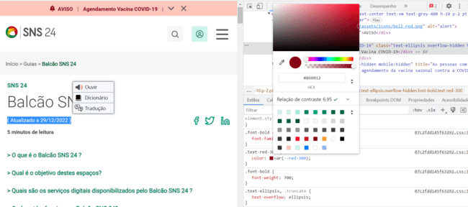

1.4
voltar à página inicial |  |  |  | 1 - CLAREZA DO CONTEÚDO
 | S | N | NA
 | x |  |  | 1.4 A informação sobre a entidade responsável pelo conteúdo está em todas as páginas
 |  |  |  | A identificação da entidade responsável pelos conteúdos produzidos, incluindo uma hiperligação para a página de contactos deverá constar do rodapé de todas as páginas.

 | Listagem de evidências
 |  |  |  |  | Notas:
 | Imagem 1 |  |  |  | Imagem 1 - Informação sobre entidade responsável pelos conteúdos e hiperligação para a página web está presente nos conteúdos

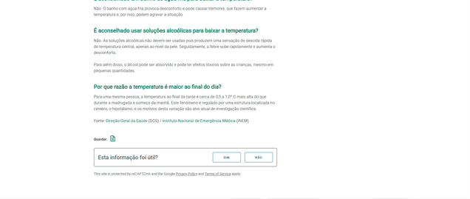

 |  |  |  |  | o

2.1
voltar à página inicial |  |  |  | 2 - USABILIDADE DO CONTEÚDO
 | S | N | NA
 | x |  |  | 2.1 O tipo de letra do corpo do documento é adequado e o tamanho da letra é, no mínimo, de 12 pontos
 |  |  |  | De forma a assegurar a boa legibilidade do texto para todos os utilizadores, o tamanho de letra do texto que compõe o corpo do documento deverá ser, no mínimo, de 12 pontos, assegurando sempre que os mesmos são escaláveis para tamanhos superiores, sempre que o utilizador considere necessário.

 | Listagem de evidências
 |  |  |  |  | Notas:
 | Imagem 1 |  |  |  | Imagem 1 - Tamanho de letra de texto em https://www.sns24.gov.pt/tema/sintomas/febre/

 | 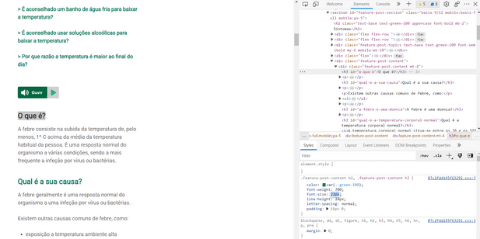

 |  | Imagem 1
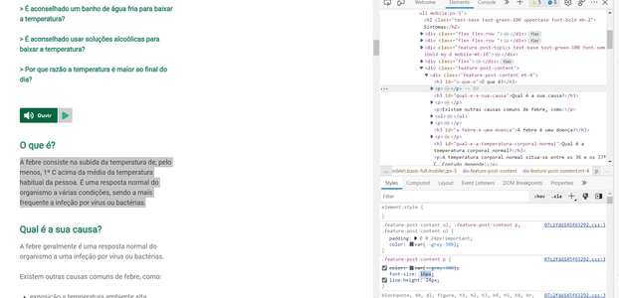

 |  | Imagem 2

3.1
voltar à página inicial |  |  |  | 3 - ESTRUTURA DA NAVEGAÇÃO
 | S | N | NA
 | x |  |  | 3.1 Nenhum nível de navegação tem mais de 9 opções
 |  |  |  | A navegação principal deve ser equilibrada, nem com demasiadas opções de topo sem opções secundárias, nem com poucas opções de topo e muitas opções secundarias. Nenhum nível de navegação deve ter mais de 9 opções.

 | Listagem de evidências
 |  |  |  |  | Notas:
 | Imagem 1 |  |  |  | Imagem 1 - Nível de navegação principal com 4 opções de menu lateral em https://www.sns24.gov.pt/

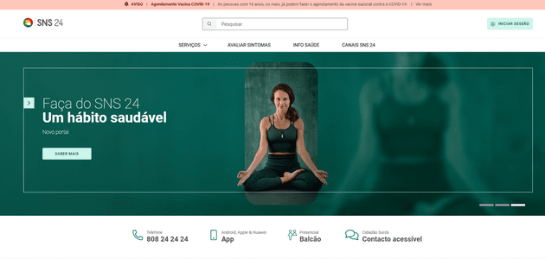

3.2
voltar à página inicial |  |  |  | 3 - ESTRUTURA DA NAVEGAÇÃO
 | S | N | NA
 | x |  |  | 3.2 A navegação principal está sempre visível e sempre no mesmo local
 |  |  |  | As opções de primeiro nível da navegação principal estão sempre visíveis e encontram-se sempre no mesmo local em todas as páginas. A posição atual do utilizador na estrutura de navegação deve ser evidenciada.

 | Listagem de evidências
 |  |  |  |  | Notas:
 | Imagem 1 |  |  |  | Imagem 1 - Nível de navegação principal em https://www.sns24.gov.pt/

 |  |  |  |  | Imagem 2 - Nível de navegação principal em https://www.sns24.gov.pt/tema/doencas-infecciosas/covid-19/

 | Imagem 2
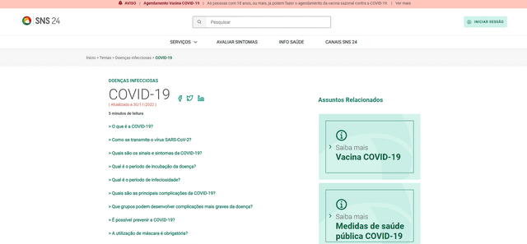

4.1
voltar à página inicial |  |  |  | 4 - ESTRUTURA DA INFORMAÇÃO
 | S | N | NA
 | x |  |  | 4.1 Os documentos longos têm um índice no topo com hiperligações internas para o mesmo
 |  |  |  | Os documentos com mais de três ecrãs de altura deverão ter a hierarquia de cabeçalhos espelhada num índice no topo da página com hiperligações internas para as respetivas secções e subsecções.

 | Listagem de evidências
 |  |  |  |  | Notas:
 | Imagem 1 |  |  |  | Imagem 1 - Documento longo, com mais de três ecrãs de altura, com índice no topo com hiperligações internas para as respetivas secções e subsecções.
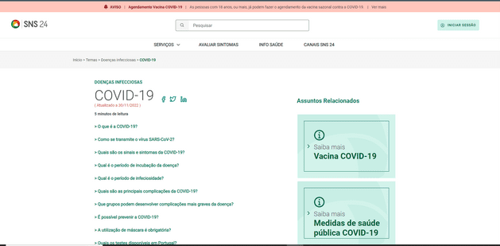

5.2
voltar à página inicial |  |  |  | 5 - ELEMENTOS INTERATIVOS
 | S | N | NA
 | x |  |  | 5.2 Os elementos interativos têm uma dimensão mínima de 44px CSS (44 pontos) (vertical e horizontal)
 |  |  |  | De forma a assegurar que todos os elementos interativos são facilmente acionáveis por qualquer tipo de dispositivo apontador ou toque, estes devem ter a dimensão mínima de 44px CSS de altura e de largura.

 | Listagem de evidências
 |  |  |  |  | Notas:
 | Imagem 1 |  |  |  | Imagem 1 - Os elementos interativos são acionáveis por diferentes tipos de dispositivo, e têm uma dimensão superior a 44px
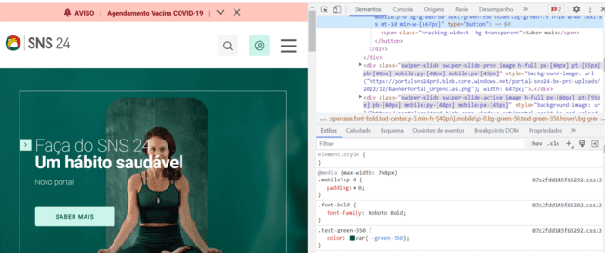

5.4
voltar à página inicial |  |  |  | 5 - ELEMENTOS INTERATIVOS
 | S | N | NA
 | x |  |  | 5.4 Elementos gráficos interativos têm de aparentar ser clicáveis
 |  |  |  | Os elementos gráficos clicáveis devem ser percecionáveis como tal, através da forma, da cor ou do aparente volume.

 | Listagem de evidências
 |  |  |  |  | Notas:
 | Imagem 1 |  |  |  | Imagem 1 - Elemento gráfico interativo que, ao passar o cursor por cima, aparenta ser clicável pela mudança de cor do texto.
